Sheet1
垫江高新区2026年迎春灯饰亮化工程灯饰物料清单

序号 | 位置 | 图样 | 项目 | 规格材质 | 单位 | 数量 | 全费用最高限价（元） | 备注
1 | 高安高速路口下道岔路口1节点 | 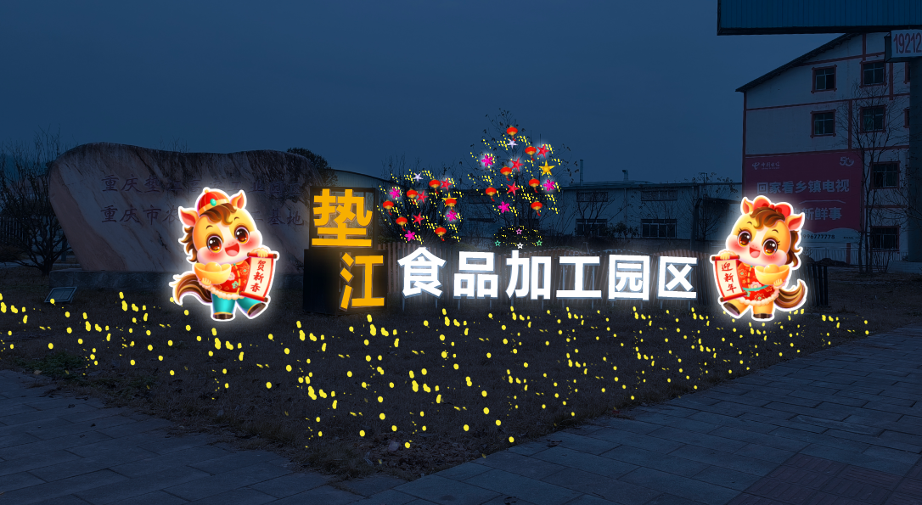 | 定制造型灯组小品 | LED发光景观造型小品高度2米，宽度1.6米，左右各1个，LED发光字高度1.2米，1套 | 套 | 1 | 171932.90 | 具体造型详见方案，本次价格作为包干价，包含灯饰及小品材料、钢架、变压器、线路、管道、定时器等所有与本次工作相关的制作安装，人工、电路铺设搭接费、运费及安全措施费用及安全标识警示牌等所有工作，以及管理、利润、税费等所有费用。就近接入电源，包含在本次报价内，灯饰安装完成后需要保修3个月，中途损坏，需自行更换或者维修，完毕后还需自行拆除，且拆除时，需对所有彩灯、支架等分类储存运送至甲方指定地点妥善保管，若不进行分类放置，不予支付款项。未详尽处以效果图为准，不单独计取费用。
 |  |  | LED彩灯：130串、LED灯笼15个、星星灯25个 | 灯笼直径(20cm)\LED灯串(9.5米）\LED星星灯（25cm) | 批 | 1
2 | 高安高速路口下道岔路口2节点 | 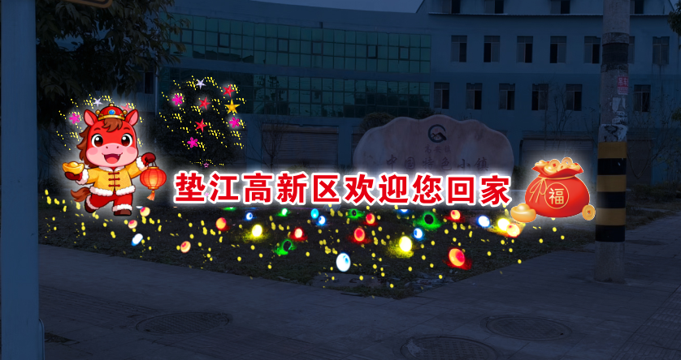 | 定制造型灯组小品 | LED发光景观造型小品左边高度2米，宽度1.83米，右边高度1.5米，宽度1.7米，各1个，LED发光字高度1米，1套 | 套 | 1
 |  |  | LED彩灯：100串、小LED球灯25个、星星灯20个 | LED灯串(9.5米）/LED星星灯（25cm)/LED地插式小球灯（直径20cm) | 批 | 1
3 | 高新区管委会楼下节点 | 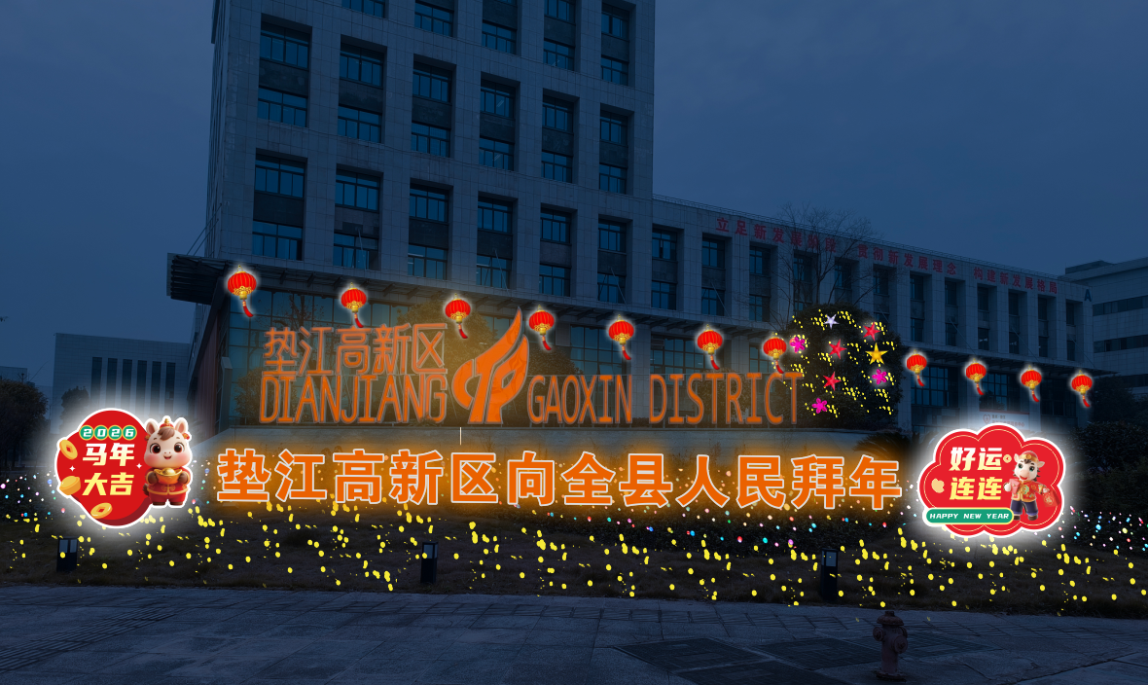 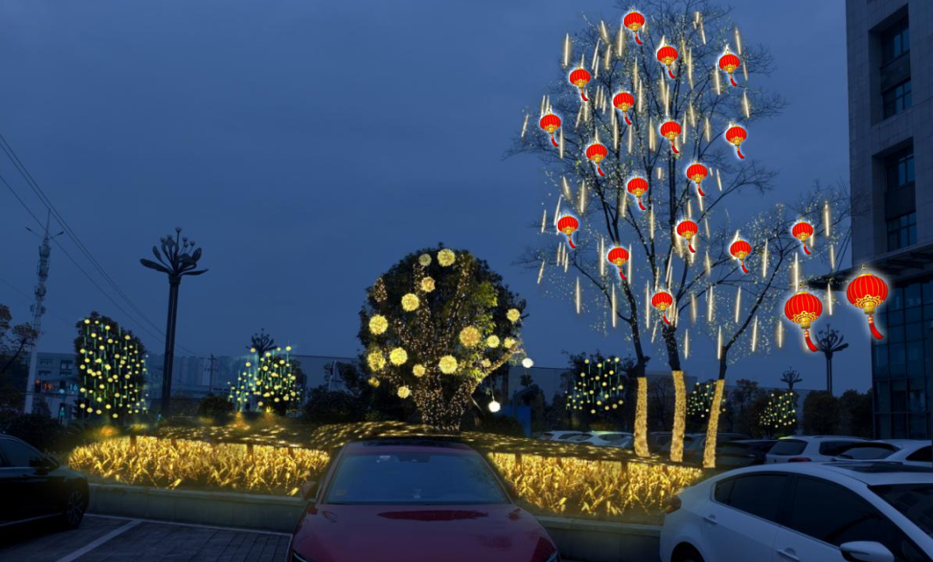 | 定制造型灯组小品 | LED发光景观造型小品左边高度2.5米，宽度2.8米，右边高度2.4米，宽度3米，各1个，LED发光字高度1.5米，1套 | 套 | 1
 |  |  | 大灯笼：12个，小灯笼：20个，LED灯带:30m,麦穗灯500根，LED彩灯：280串、流星灯：40根，地插LED小球灯20个 | LED灯串(9.5米）/LED星星灯（25cm)/LED地插式小球灯（直径20cm)/小灯笼直径(20cm)/大灯笼直径（2m左右） | 批 | 1

4 | 南阳隧道1节点 |  | 定制造型灯组小品 | LED发光景观造型小品左边高度2米，宽度2.8米， | 套 | 1
 |  |  | 小灯笼：150个，LED灯带:210m,LED彩灯：400串、星星灯：150个 | LED灯串(9.5米）/LED星星灯（25cm)/小灯笼直径(20cm)/ | 批 | 1
5 | 南阳隧道2节点 | 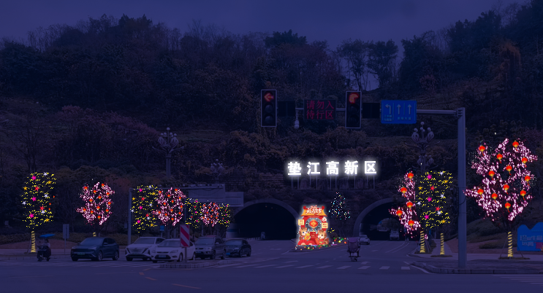 | 定制造型灯组小品 | LED发光景观造型小品左边高度3米，宽度2.3米 | 套 | 1
 |  |  | 小灯笼：50个，LED灯带:100m,LED彩灯：120串、星星灯：50个 | LED灯串(9.5米）/LED星星灯（25cm)/小灯笼直径(20cm)/ | 批 | 1
6 | 汽贸城路口节点 | 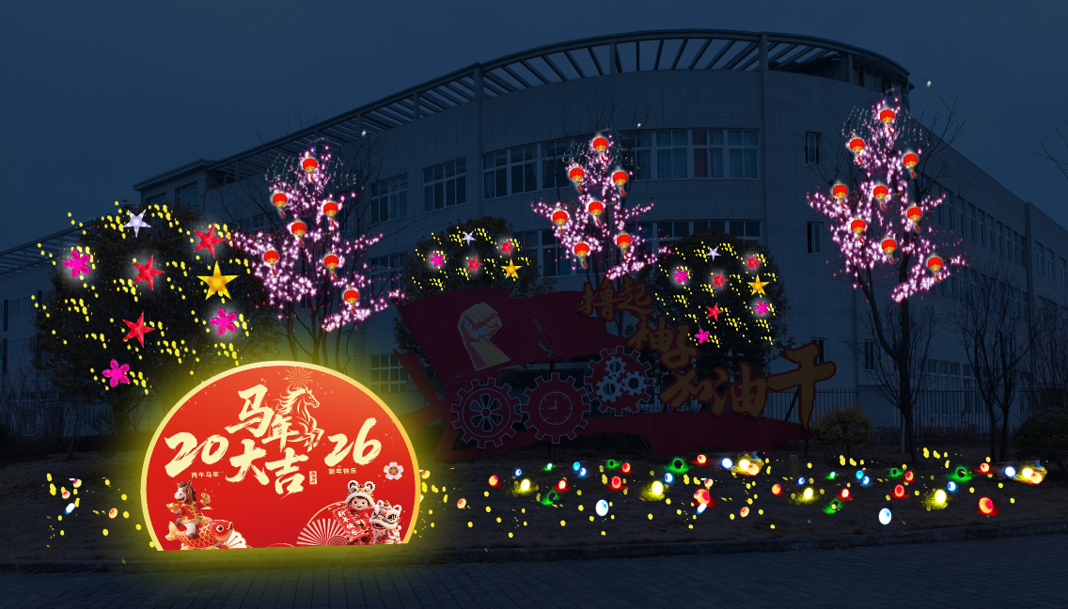 | 定制造型灯组小品 | LED发光景观造型小品左边高度2米，宽度3米 | 套 | 1
 |  |  | 小灯笼：30个，LED彩灯：150串，星星灯：30个，地插LED小球灯23个 | LED灯串(9.5米）/LED星星灯（25cm)/LED地插式小球灯（直径20cm)/小灯笼直径(20cm) | 批 | 1
7 | 春花大道路口1节点 | 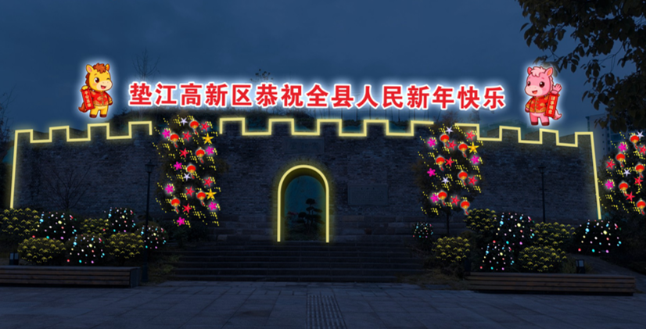 | 定制造型灯组小品 | LED发光景观造型小品左右高度2米，宽度1.2米，各1个，LED发光字高度1.2米，1套 | 套 | 1
 |  |  | LED灯串150串、LED星星灯50个、LED灯带45米，小灯笼：30个 | LED灯串(9.5米）/LED星星灯（25cm)/户外暖光LED灯带/小灯笼直径(20cm) | 批 | 1
8 | 春花大道路口2节点 | 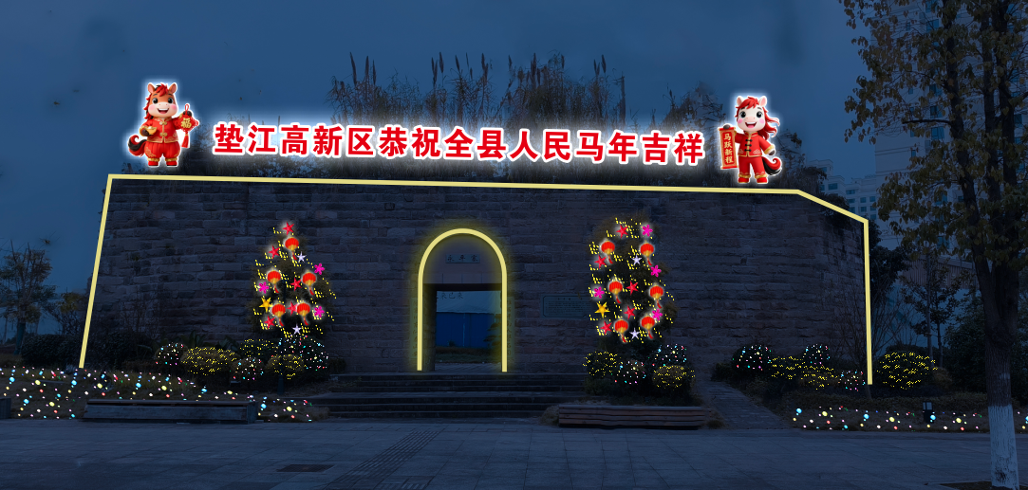 | 定制造型灯组小品 | LED发光景观造型小品左右高度2米，宽度1.2米，各1个，LED发光字高度1.2米，1套 | 套 | 1
 |  |  | LED灯串100串、LED星星灯50个、灯笼20个、灯带35米等 | 灯笼直径(20cm)\LED灯串(9.5米）\LED星星灯（25cm)\户外暖光LED灯带 | 批 | 1
9 | 文毕大道路口节点 | 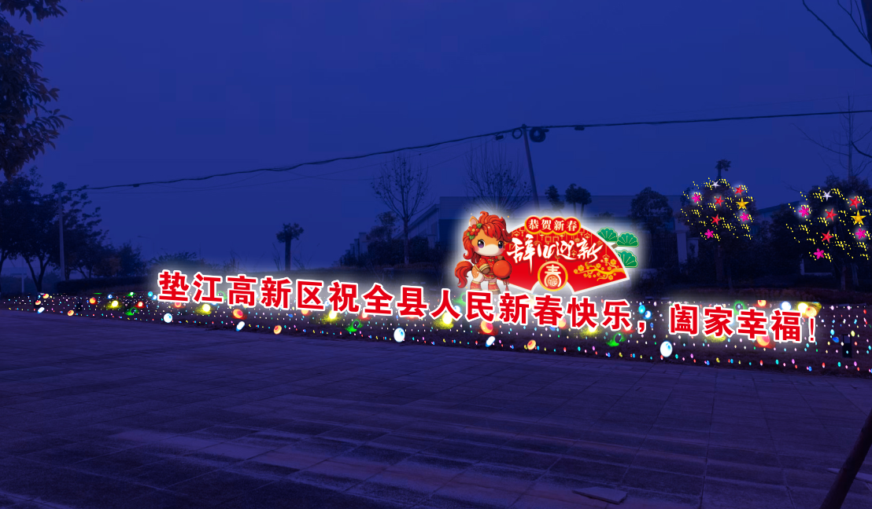 | 定制造型灯组小品 | LED发光景观造型小品高度4.8米，宽度10米，1个，LED发光字高度1.2米，1套 | 套 | 1
 |  |  | LED灯串200串、LED球型草坪灯25个、LED星星20个 | LED灯串(9.5米）/LED球型草坪灯（20cm)/LED星星灯（25cm) | 批 | 1
10 | 澄溪高速路口下道岔路口节点转盘 |  | 定制造型灯组小品 | LED发光景观造型小品左边高度1.5米，宽度1.7米，右边高度1.5米，宽度1.9米，各1个，LED发光字高度1.2米，各1套 | 套 | 1
 |  |  | LED灯串100串、LED球型草坪灯25个、LED球球造型3个 | LED灯串(9.5米）/LED球型草坪灯（20cm)/LED球球造型（直径1米/0.8米/0.6米各1个） | 批 | 1
11 | 澄溪高速路口节点景观石字描红漆 | 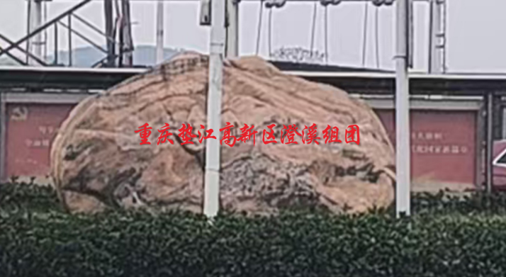 | 描红 | 刷油漆，在原有刻字上进行描红处理。 | 项 | 1
工程总造价 |  |  |  |  |  |  | 171932.90

